end_stage_statistics_test
AUC: statistic=0.6400421261787415, pvalue=0.00016662626876495779
F1_score: statistic=0.8869329690933228, pvalue=0.15657015144824982
SPE: statistic=0.6552709341049194, pvalue=0.00025396255659870803
SEN:statistic=0.780940055847168, pvalue=0.00849983375519514
PRE:statistic=0.662628173828125, pvalue=0.0003114276332780719
ACC:statistic=0.8849859237670898, pvalue=0.14879687130451202

好像没有太好的办法去推断SE-DenseNet121总体均值了，但是如果需要DenseNet121数据的话，仍然可以2个模型进行比较中位数

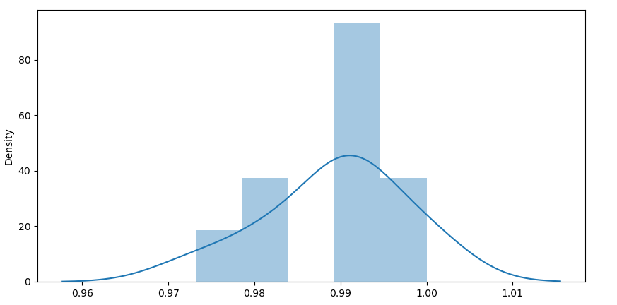
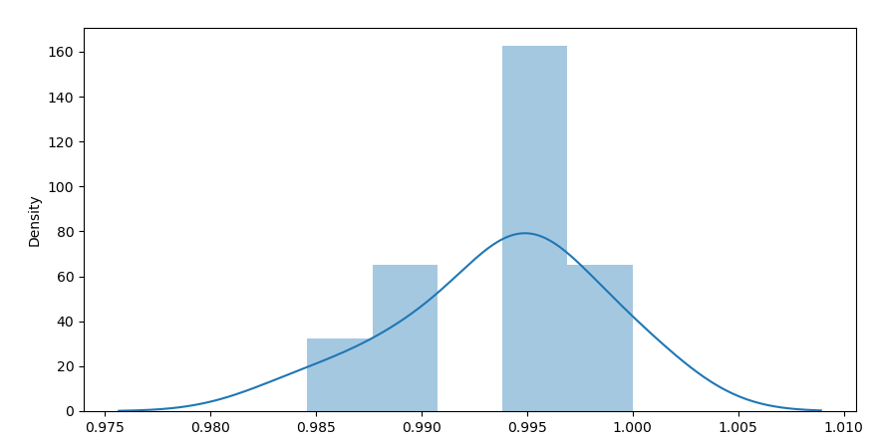

 | Se-Dense的10组ACC分布图
 |  | F1-Score

